Funderingsoppervlak
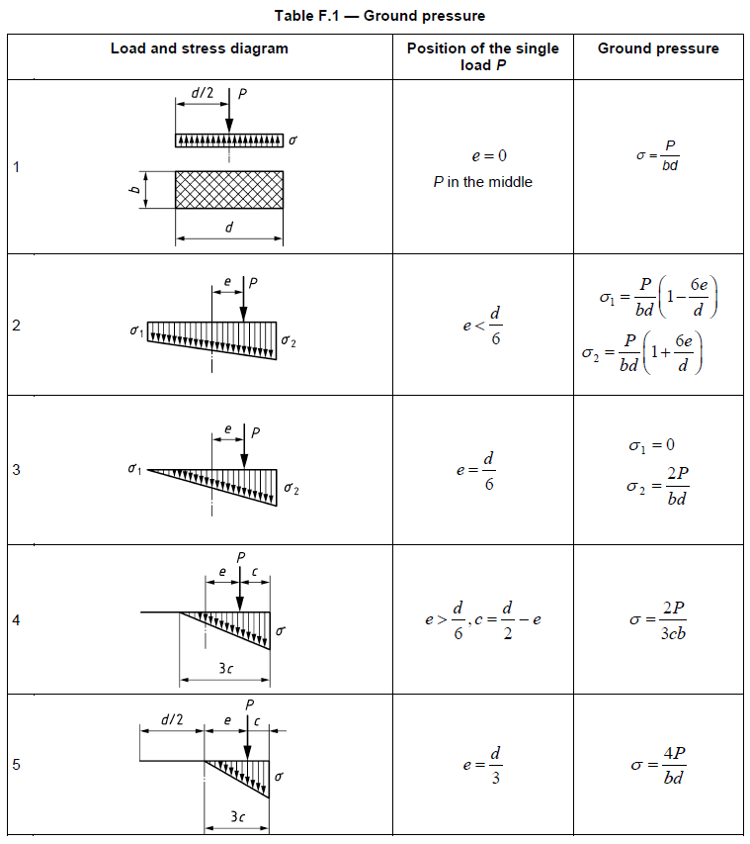
 | 7
Rotatie bovenwagen: | 90 | Rotatie bedraagt 0 tot 90°
Rotatie zwaartepunt | 90.00 | ° | eCoG lengte x | 0.00 | m
Ftotaal= | 1817.5 | kN | eCoG lengte z | 1.92 | m
Waarde P | 908.8 | kN
 |  |  | eCoG | 1.9203253408
Oppervlakte AAB/ACD |  |  | cos rotatie | 6.1257422745E-17
Breedte rups: | 0.9 | m | sin totatie | 1
Lengte rups: | 4.25 | m
Spoorbreedte: | 4 | m
Afstand Ftot tot kantellijn: | 4.25 | m
Rand rubs - rand schot | 1.25 | m
Lengte schot | 12.00 | m
Breedte schot | 1.24 | m | de minimale b' die in rekening wordt gebracht is de breedte van het schot.

Zonder Schotten (niet verwerkt in deze spreadsheet)

AAB en ACD: | 0.55 | m²
b'= | 0.61 | m

Druk AB en CD
Verhouding e/d: | 4 | [-]
waarde c | 0.20 | m
σ1= | 111.60 | kN/m² | Piekbelasting
σ2= | 0.00 | kN/m² | Piekbelasting

eAB | 0.08 | m
eCD | 3.92 | m
Controle: spoorbreedte = | 4 | m

Fab= | 1781.34 | kN
Fcd= | 36.20 | kN

σAB= | 232.86 | kN/m² | verd. belasting
σCD= | 4.73 | kN/m² | verd. Belasting
Grootste waarde: | 232.86 | kN/m²

Met schotten |  |  |  |  |  | eschot | 2.3 | m
Randafst. rups-schottenveld | 1.25 | m
Hart machine-schottenveld | 3.7 | m | b' | 4.25 | m | b' wordt minimaal breedte van het schot |  |  | de minimale b' die in rekening wordt gebracht is de breedte van het schot.
l'= | 3.56 | m | l' | 3.56 | m | b' bedraagt de kleinste zijde van A'
A'= | 15.13 | m² | A' | 15.13 | m2

σ= | 120.15 | kN/m²

Grondeigenschappen
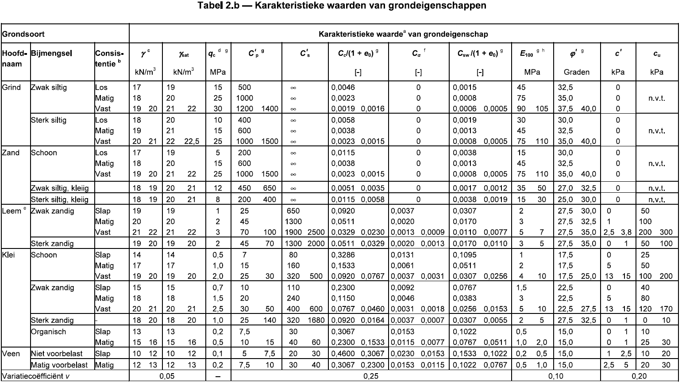
 | Grondopbouw |  |  |  |  |  |  |  |  |  |  |  |  |  |  |  |  |  | Toetsingslaag b.k. |  | -1.50
 | Maaiveld | 0.50 |  | Aanvulling | 0.50 | (zie draagvermogen tabblad) |  |  |  | = Invullen
 | GWS | -1.50 | (scheiding aanbrengen in grondlagen op niveau GWS) |  |  |  |  |  |  |  |  |  |  |  |  |  |  |  | Geponst gedraineerd
 | Bovenkant Laag | Onderkant Laag | hoogte | Grondsoort | qc-waarde sondering | γ | γsat | σwater | σgrond | σ'v |  | Cqc | qc-waarde tabel | ϕ'rep | c'rep | cu;rep | ϕ'rep;gem
 | m tov NAP | m tov NAP | m | - | Mpa | kN/m3 | kN/m3 |  |  | kN/m2 |  |  | Mpa | ° | kN/m2 | kN/m2 | ° |  | Coh. Laag | dphi | Controle?
1 | 0.50 | 0.50 | 0.00 | Zand | 5.0 | 19.0 | 21.0 | 0.0 | 0.0 | 0.0 | 1 | #DIV/0! | #DIV/0! | 35.0 | 0.0 | 0 | #DIV/0! | Zand | Nee |  | Nee |  |  | Grind | 0
1 | 0.50 | -1.50 | 2.00 | Zand | 0.5 | 19.0 | 21.0 | 0.0 | 38.0 | 38.0 | 1 | 1.9 | 1.0 | 35.0 | 0.0 | 0 | 35.0 | Zand | Nee | 0.0 | Nee | 0 |  | Zand | 1
2 | -1.50 | -2.00 | 0.50 | Klei | 0.2 | 15.0 | 15.0 | 5.0 | 45.5 | 40.5 | 2 | 1.0 | 0.2 | 22.5 | 0.0 | 40 | 32.5 | Klei | Ja | 12.5 | Ja | 1 |  | Klei | 2
5 | -2.00 | -4.50 | 2.50 | Veen | 0.5 | 11.0 | 11.0 | 30.0 | 73.0 | 43.0 | 5 | 1.0 | 0.5 | 15.0 | 1.0 | 15 | 23.8 | Veen | Ja | 7.5 | Ja | 1 |  | Klei st. zandig | 3
2 | -4.50 | -6.50 | 2.00 | Klei | 2.0 | 18.0 | 18.0 | 50.0 | 109.0 | 59.0 | 2 | 1.0 | 2.0 | 27.5 | 2.0 | 80 | 24.8 | Klei | Ja | -12.5 | Nee | 0 |  | Klei zw. zandig | 4
1 | -6.50 | -10.00 | 3.50 | Zand | 12.0 | 17.0 | 19.0 | 85.0 | 175.5 | 90.5 | 1 | 1.1 | 12.8 | 30.0 | 0.0 | 0 | 26.5 | Zand | Nee | -2.5 | Nee | 0 |  | Veen | 5
1 | -10.00 | -13.00 | 3.00 | Zand |  | 19.0 | 21.0 | 115.0 | 238.5 | 123.5 | 1 | 0.9 | 0.0 | 30.0 | 0.0 | 0 | 27.3 | Zand | Nee | 0.0 | Nee | 0 |  | Leem | 6
1 | -13.00 | -15.00 | 2.00 | Zand |  | 19.0 | 21.0 | 135.0 | 280.5 | 145.5 | 1 | 0.8 | 0.0 | 30.0 | 0.0 | 0 | 27.7 | Zand | Nee | 0.0 | Nee | 0
1 | -15.00 |  | 0.00 | Zand |  |  |  | 0.0 | 280.5 | 280.5 | 1 | 0.5 | 0.0 | 0.0 | 0.0 | 0 | 27.7 | Zand | Nee | 30.0 | Ja | 0
1 |  |  | 0.00 | Zand |  |  |  | 0.0 | 280.5 | 280.5 | 1 | 0.5 | 0.0 | 0.0 | 0.0 | 0 | 27.7 | Zand | Nee | 0.0 | Nee | 0
1 |  |  | 0.00 | Zand |  |  |  | 0.0 | 280.5 | 280.5 | 1 | 0.5 | 0.0 | 0.0 | 0.0 | 0 | 27.7 | Zand | Nee | 0.0 | Nee | 0

 | BEREKENING REKENWAARDES
 | Bovenkant Laag | Onderkant Laag | hoogte | Grondsoort | qc-waarde sondering | γ | γsat | σwater | σgrond | σ'v |  | Cqc | qc-waarde tabel | ϕ'd | c'd | cu;d | ϕ'rep;gem
 | m tov NAP | m tov NAP | m | - | Mpa | kN/m3 | kN/m3 |  |  | kN/m2 |  |  | Mpa | ° | kN/m2 | kN/m2 | °
 |  |  |  |  |  | 1.1 | 1.1 |  |  |  |  |  |  | 1.15 | 1.6 | 1.35 |  |  |  |  |  | 0
 | 0.50 | 0.50 | 0.00 | Zand | 5.0 | 17.3 | 19.1 | 0.0 | 0.0 | 0.0 | 1.0 | #DIV/0! | #DIV/0! | 31.3 | 0.0 | 0.0 | #DIV/0!
 | 0.50 | -1.50 | 2.00 | Zand | 0.5 | 17.3 | 19.1 | 0 | 34.5 | 34.5 | 1.0 | 1.9 | 1.0 | 31.3 | 0.0 | 0.0 | 31.3
 | -1.50 | -2.00 | 0.50 | Klei | 0.2 | 13.6 | 13.6 | 5 | 41.4 | 36.4 | 2.0 | 1.0 | 0.2 | 19.8 | 0.0 | 29.6 | 29.0
 | -2.00 | -4.50 | 2.50 | Veen | 0.5 | 10.0 | 10.0 | 30 | 66.4 | 36.4 | 5.0 | 1.0 | 0.5 | 13.1 | 0.6 | 11.1 | 21.1
 | -4.50 | -6.50 | 2.00 | Klei | 2.0 | 16.4 | 16.4 | 50 | 99.1 | 49.1 | 2.0 | 1.0 | 2.0 | 24.4 | 1.3 | 59.3 | 22.0
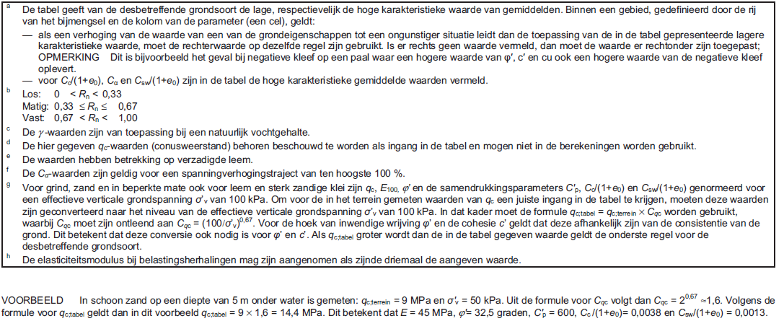
 | -6.50 | -10.00 | 3.50 | Zand | 12.0 | 15.5 | 17.3 | 85 | 159.5 | 74.5 | 1.0 | 1.1 | 12.8 | 26.7 | 0.0 | 0.0 | 23.6
 | -10.00 | -13.00 | 3.00 | Zand | 0.0 | 17.3 | 19.1 | 115 | 216.8 | 101.8 | 1.0 | 0.9 | 0.0 | 26.7 | 0.0 | 0.0 | 24.2
 | -13.00 | -15.00 | 2.00 | Zand | 0.0 | 17.3 | 19.1 | 135 | 255.0 | 120.0 | 1.0 | 0.8 | 0.0 | 26.7 | 0.0 | 0.0 | 24.6
 | -15.00 | 0.00 | 0.00 | Zand | 0.0 | 0.0 | 0.0 | 0 | 255.0 | 255.0 | 1.0 | 0.5 | 0.0 | 0.0 | 0.0 | 0.0 | 24.6
 | 0.00 | 0.00 | 0.00 | Zand | 0.0 | 0.0 | 0.0 | 0 | 255.0 | 255.0 | 1.0 | 0.5 | 0.0 | 0.0 | 0.0 | 0.0 | 24.6
 | 0.00 | 0.00 | 0.00 | Zand | 0.0 | 0.0 | 0.0 | 0 | 255.0 | 255.0 | 1.0 | 0.5 | 0.0 | 0.0 | 0.0 | 0.0 | 24.6

 | GEDRAINEERD: Berekening gewogen gemiddeldes hoek van inwendige wrijving, cohesie en volumiek gewicht
 | Berekening na Ze |  | -5.19 | m tov NAP
 |  |  | h | h tov Ze
 | 0.50 | 0.50 | 0.00 | 5.69 | 0.0 | 0.0 |  | 0.0 | 0.00
 | 0.50 | -1.50 | 2.00 | 4.69 | 328.4 | 9.38 |  | 0.0 | 9.38
 | -1.50 | -2.00 | 0.50 | 3.44 | 38.7 | 1.72 |  | 0.0 | 1.72
 | -2.00 | -4.50 | 2.50 | 1.94 | 72.8 | 4.85 |  | 4.9 | 4.85
 | -4.50 | -5.19 | 0.69 | 0.35 | 6.6 | 0.24 |  | 0.5 | 0.24
 | -5.19 | -5.19 | 0.00 | 0.00 | 0.0 | 0.00 |  | 0.0 | 0.00
 | -5.19 | -5.19 | 0.00 | 0.00 | 0.0 | 0.00 |  | 0.0 | 0.00
 | -5.19 | -5.19 | 0.00 | 0.00 | 0.0 | 0.00 |  | 0.0 | 0.00
 | -5.19 | 0.00 | 0.00 | 0.00 | 0.0 | 0.00 |  | 0.0 | 0.00
 | 0.00 | 0.00 | 0.00 | 0.00 | 0.0 | 0.00 |  | 0.0 | 0.00
 | 0.00 | 0.00 | 0.00 | 0.00 | 0.0 | 0.00 |  | 0.0 | 0.00

 |  |  |  |  | 446.5 | 16.20 |  | 5.3 | 16.20
 |  |  |  |  | ϕ'gem;rep | 27.6 |  | c'gem;rep | 0.33
 |  |  |  |  | ϕ'gem;d | 24.4 |  | c'gem;d | 0.21

 |  |  | h | yd | ysat;d-yw
 | 0.50 | 0.50 | 0.00 | 17.27 | 9.09 | 0.00 | 0.00 | 0.00
 | 0.50 | -1.50 | 2.00 | 17.27 | 9.09 | 17.27 | 162.08 | 9.38
 | -1.50 | -2.00 | 0.50 | 13.64 | 3.64 | 3.64 | 6.26 | 1.72
 | -2.00 | -4.50 | 2.50 | 10.00 | 0.00 | 0.00 | 0.00 | 4.85
 | -4.50 | -5.19 | 0.69 | 16.36 | 6.36 | 6.36 | 1.52 | 0.24
 | -5.19 | -5.19 | 0.00 | 15.45 | 7.27 | 0.00 | 0.00 | 0.00
 | -5.19 | -5.19 | 0.00 | 17.27 | 9.09 | 0.00 | 0.00 | 0.00
 | -5.19 | -5.19 | 0.00 | 17.27 | 9.09 | 0.00 | 0.00 | 0.00
 | -5.19 | 0.00 | 0.00 | 0.00 | -10.00 | 0.00 | 0.00 | 0.00
 | 0.00 | 0.00 | 0.00 | 0.00 | -10.00 | 0.00 | 0.00 | 0.00
 | 0.00 | 0.00 | 0.00 | 0.00 | -10.00 | 0.00 | 0.00 | 0.00

 |  |  |  |  |  |  | 169.86 | 16.20
 |  |  |  |  |  |  | y'gem;d | 10.5

 | GEPONST GEDRAINEERD: Berekening gewogen gemiddeldes hoe van inwendige wrijving, cohesie en volumiek gewicht
 | Berekening na Ze |  | -6.55
 |  |  | h | h tov Ze | phi |  |  |  |  |  |  |  |  |  |  |  |  |  |  | phi | c | y | ynat
 | -1.50 | -2.00 | 0.50 | 4.80 | 22.50 | 54.01 | 2.40 |  |  |  |  |  |  |  |  |  |  | -1.50 | -2 | 22.50 | 0 | 13.6 | 13.6
 | -2.00 | -4.50 | 2.50 | 3.30 | 15.00 | 123.78 | 8.25 |  |  |  |  |  |  |  |  |  |  | -2 | -4.5 | 15.00 | 1 | 10.0 | 10.0
 | -4.50 | -6.50 | 2.00 | 1.05 | 27.50 | 57.80 | 2.10 |  |  |  |  |  |  |  |  |  |  | -4.5 | -6.5 | 27.50 | 2 | 16.4 | 16.4
 | -6.50 | -6.55 | 0.05 | 0.03 | 30.00 | 0.04 | 0.00 |  |  |  |  |  |  |  |  |  |  | -6.5 | -10 | 30.00 | 0 | 15.5 | 17.3
 | -6.55 | -6.55 | 0.00 | 0.00 | 30.00 | 0.00 | 0.00 |  |  |  |  |  |  |  |  |  |  | -10 | -13 | 30.00 | 0 | 17.3 | 19.1
 | -6.55 | -6.55 | 0.00 | 0.00 | 30.00 | 0.00 | 0.00 |  |  |  |  |  |  |  |  |  |  | -13 | -15 | 30.00 | 0 | 17.3 | 19.1
 | -6.55 | 0.00 | 0.00 | 0.00 | 0.00 | 0.00 | 0.00 |  |  |  |  |  |  |  |  |  |  | -15 | 0 | 0.00 | 0 | 0.0 | 0.0
 |  |  |  |  |  |  |  |  |  |  |  |  |  |  |  |  |  | 0 | 0 | 0.00 | 0 | 0.0 | 0.0
 |  |  |  |  |  | 235.63 | 12.76
 |  |  |  |  |  | ϕ'gem;rep | 18.5
 |  |  |  |  |  | ϕ'gem;d | 16.2

 | y'gemd
 | h+ | h-
 | 0.00 | 0.50 | 13.6 | 3.6 | 3.6 | 8.73 | 2.40
 | 0.00 | 2.50 | 10.0 | 0.0 | 0.0 | 0.00 | 8.25
 | 0.00 | 2.00 | 16.4 | 6.4 | 6.4 | 13.37 | 2.10
 | 0.00 | 0.05 | 15.5 | 7.3 | 7.3 | 0.01 | 0.00
 | 0.00 | 0.00 | 17.3 | 9.1 | 0.0 | 0.00 | 0.00
 | 0.00 | 0.00 | 17.3 | 9.1 | 0.0 | 0.00 | 0.00
 | 0.00 | 0.00 | 0.0 | -10.0 | 0.0 | 0.00 | 0.00

 |  |  |  |  |  | 22.11 | 12.76
 |  |  |  |  |  | y'gem;d | 1.7

 | c'gem;d
 |  |  |  |  |  | 0.00 | 2.40
 |  |  |  |  |  | 8.25 | 8.25
 |  |  |  |  |  | 4.20 | 2.10
 |  |  |  |  |  | 0.00 | 0.00
 |  |  |  |  |  | 0.00 | 0.00
 |  |  |  |  |  | 0.00 | 0.00
 |  |  |  |  |  | 0.00 | 0.00

 |  |  |  |  |  | 12.46 | 12.76
 |  |  |  |  |  | c rep | 0.98
 |  |  |  |  |  | c d | 0.61

Draagvermogen
 | =Invullen
Algemene rekengegevens |  |  | Gedraineerd |  |  |  |  | Geponst ongedraineerd |  |  |  |  | Geponst gedraineerd |  |  |  |  |  |  | H/V = 0 |  |  | H/V = 1
Vd | 1817.5 | kN | Maaiveld | 0.50 | m tov NAP |  |  | Maaiveld | 0.50 | m tov NAP |  |  | Maaiveld | 0.50 | m tov NAP
Hd | 120.6 | kN | Geschatte waarde ϕ'rep;gem |  |  | 32 | ° | bovenkant toetsingslaag |  |  | -1.50 | NAP | bovenkant toetsingslaag |  |  | -1.50 | NAP |  | 0 | 0.730 |  | 0 | 0.405
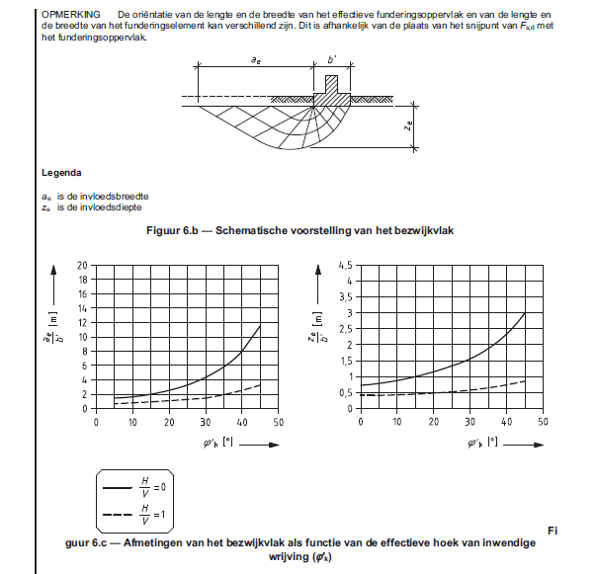
b' | 3.56 | m |  |  |  |  |  | ΔL | 2.00 | m | Dekking op te controleren laag |  | ΔL | 2.00 | m |  |  |  | 2.5 | 0.755 |  | 2.5 | 0.406
l' | 4.25 | m | Ze/b | 1.60 | - |  |  | Invloedsdiepte Ze reikt voorbij de eerste cohesieve laag |  |  |  |  |  |  |  |  |  |  | 5 | 0.785 |  | 5 | 0.407
A' | 15.13 | m2 | Ze | 5.69 | m |  |  | Controle benodigd |  |  |  |  | V 8° | 2444.6 | kN | (Verticale belasting incl. grondgewicht op toetslaag) |  |  | 7.5 | 0.830 |  | 7.5 | 0.409
Hd/Vd | 0.07 | - |  | -5.19 | m tov NAP |  |  |  |  |  |  |  | H/V | 0.05 | - |  |  |  | 10 | 0.880 |  | 10 | 0.420
 |  |  |  |  |  |  |  | b' 8° | 4.12 | m | b' na spreiding onder 8° vanaf maaiveld |  |  |  |  |  |  |  | 12.5 | 0.935 |  | 12.5 | 0.435
 |  |  | ϕ'gem;rep | 27.57 | ° |  |  | l' 8° | 4.81 | m | l' na spreiding onder 8° vanaf maaiveld |  | b' 8° | 4.12 | m | b' na spreiding onder 8° vanaf maaiveld
Aanvulling | 0.00 | m tov NAP | ϕ'gem;d | 24.42 | ° |  |  | A' 8° | 19.83 | m2 | A' na spreiding onder 8° vanaf maaiveld |  | l' 8° | 4.81 | m | l' na spreiding onder 8° vanaf maaiveld |  | (geschatte gem. Waarde cohesieve lagen) | 15 | 1.000 |  | 15 | 0.449
 |  |  | c'gem;d | 0.21 | kN/m2 |  |  | cu;d | 29.6 | kPa |  |  | A' 8° | 19.83 | m2 | A' na spreiding onder 8° vanaf maaiveld |  |  | 17.5 | 1.075 |  | 17.5 | 0.465
Aanvulling kan toegepast worden |  |  | y'gem;d | 10.5 | kN/m3 |  |  | sc | 1.17 | - |  |  |  |  |  |  | ° |  | 20 | 1.150 |  | 20 | 0.480
voor meer draagvermogen |  |  |  |  |  |  |  | ic | 0.95 | - |  |  | Geschatte waarde ϕ'rep;gem |  |  | 23 |  |  | 22.5 | 1.245 |  | 22.5 | 0.500
 |  |  | σ'v;z;d = | 0 | kN/m2 |  |  |  |  |  |  |  |  |  |  |  |  |  | 25 | 1.335 |  | 25 | 0.515
 |  |  | bq | 1 |  |  |  | σ'v;z;d | 34.5 | kN/m2 |  |  | Ze/b | 1.23 | m |  |  |  | 27.5 | 1.430 |  | 27.5 | 0.540
 |  |  | bc | 1 |  |  |  |  |  |  |  |  | Ze | 5.05 |  | -6.55 |  |  | 30 | 1.550 |  | 30 | 0.570
 |  |  | by' | 1 |  |  |  | σ'max;d | 203.3 | kN/m2 |  |  |  |  |  |  |  |  | 32.5 | 1.700 |  | 32.5 | 0.610
 |  |  |  |  |  |  |  | Rd = | 4032.1 | kN |  |  | ϕ'gem;rep | 18.5 | ° |  |  |  | 35 | 1.880 |  | 35 | 0.645
 |  |  | Nq | 10.03 |  |  |  | Vd = | 1817.5 | kN |  |  | ϕ'gem;d | 16.2 | ° |  |  |  | 37.5 | 2.090 |  | 37.5 | 0.690
 |  |  | Nc | 19.89 |  |  |  |  |  |  |  |  | c'gem;d | 0.61 | kN/m2 |  |  |  | 40 | 2.335 |  | 40 | 0.735
 |  |  | Ny | 8.20 |  |  |  | u.c. | 0.45 | < | 1.00 |  | y'gem;d | 1.73 | kN/m3 |  |  |  | 42.5 | 2.640 |  | 42.5 | 0.790
 |  |  |  |  |  |  |  |  | Voldoet |  |  |  |  |  |  |  |  |  | 45 | 2.985 |  | 45 | 0.850
 |  |  | sq | 1.35 |  |  |  |  |  |  |  |  | σ'v;z;d = | 34.5 | kN/m2
 |  |  | sc | 1.38 |  |  |  |  |  |  |  |  | bq | 1.0
 |  |  | sy | 0.75 |  |  |  |  |  |  |  |  | bc | 1.0
 |  |  |  |  |  |  |  |  |  |  |  |  | by' | 1.0
 |  |  | iq | 0.95 |  |  |  |  |  |  |  |  |  |  |  |  |  |  | 32 | 1.670 |  | 32 | 0.602
 |  |  | ic | 0.95 |  |  |  |  |  |  |  |  | Nq | 4.42 |  |  |  |  | 30 | 1.550 |  | 30 | 0.570
 |  |  | iy | 0.93 |  |  |  |  |  |  |  |  | Nc | 11.8 |  |  |  |  | 32.5 | 1.7 |  | 32.5 | 0.61
 |  |  |  |  |  |  |  |  |  |  |  |  | Ny | 1.99
 |  |  | σ'max | 112.4 | kN/m2 |  |  |  |  |  |  |  |  |  |  |  |  |  |  | 0.06 |  |  | 0.016
 |  |  | Rd = | 1699.6 | kN |  |  |  |  |  |  |  | sq | 1.239 |  |  |  |  | H/V | 0.07
 |  |  | Vd = | 1817.5 | kN |  |  |  |  |  |  |  | sc | 1.309 |  |  |  |  | Ze/b' | 1.599
 |  |  |  |  |  |  |  |  |  |  |  |  | sy | 0.74
 |  |  | u.c. | 1.07 | < | 1.00
 |  |  |  | Voldoet niet |  |  |  |  |  |  |  |  | iq | 0.87 |  |  |  |  | 23 | 1.263 |  | 23 | 0.503
 |  |  |  |  |  |  |  |  |  |  |  |  | ic | 0.83 |  |  |  |  | 22.5 | 1.245 |  | 22.5 | 0.500
 |  |  |  |  |  |  |  |  |  |  |  |  | iy | 0.82 |  |  |  |  | 25 | 1.335 |  | 25 | 0.515

 |  |  |  |  |  |  |  |  |  |  |  |  | σ'max | 176.6 | kN/m2 |  |  |  |  | 0.036 |  |  | 0.006
 |  |  |  |  |  |  |  |  |  |  |  |  | Rd = | 3502.6 | kN |  |  |  | H/V | 0.05
 |  |  |  |  |  |  |  |  |  |  |  |  | Vd = | 2444.6 | kN |  |  |  | Ze/b' | 1.225

 |  |  |  |  |  |  |  |  |  |  |  |  | u.c. | 0.70 | < | 1.00
 |  |  |  |  |  |  |  |  |  |  |  |  |  | Voldoet |  |  |  |  | ϕ'gem;d | Nc | Nq | Ny'
 |  |  |  |  |  |  |  |  |  |  |  |  |  |  |  |  |  |  | 15 | 10.9 | 3.9 | 1.6
 |  |  |  |  |  |  |  |  |  |  |  |  |  |  |  |  |  |  | 20 | 14.8 | 6.4 | 3.9
 |  |  |  |  |  |  |  |  |  |  |  |  |  |  |  |  |  |  | 22.5 | 17.4 | 8.2 | 6.0
 |  |  |  |  |  |  |  |  |  |  |  |  |  |  |  |  |  |  | 25 | 20.6 | 10.6 | 9.0
 |  |  |  |  |  |  |  |  |  |  |  |  |  |  |  |  |  |  | 27.5 | 24.8 | 13.9 | 13.4
 |  |  |  |  |  |  |  |  |  |  |  |  |  |  |  |  |  |  | 30 | 30.0 | 18.3 | 20.0
 |  |  |  |  |  |  |  |  |  |  |  |  |  |  |  |  |  |  | 32.5 | 36.9 | 24.5 | 29.9
 |  |  |  |  |  |  |  |  |  |  |  |  |  |  |  |  |  |  | 35 | 45.9 | 33.1 | 45.0

BIJLAGE berek. draagvermogen
Bedrijfsnaam;
Opdrachtgever;
Projectnaam;
Locatie;
Datum;
Auteur;

Normen en richtlijnen
NEN-EN 9997-1:2016 (nl); Geotechnisch ontwerp van constructies - Deel 1: Algemene regels
CUR Begaanbaarheid bouwterrein

Algemene uitgangspunten
Initieel maaiveld |  |  | 0.50 | m t.o.v. NAP
Intieele grondwaterstand |  |  | -1.50 | m t.o.v. NAP
Verticale belasting Vd |  |  | 1818 | kN
Horizontale belasting Hd |  |  | 121 | kN

Effectieve funderingsbreedte b' |  |  | 3.56 | m
Effectieve funderingslengte l' |  |  | 4.25 | m
Effectief funderingsoppervlak A' |  |  | 15.13 | m2
Rekenwaarde grondspanning |  |  | 120.15 | kN/m2

Grondopbouw
B.k. laag | O.k. laag | Grondsoort | γrep | γ'sat;rep | σ'v;rep | ϕ'rep | c'rep | cu;rep
m NAP | m NAP |  | kN/m3 | kN/m3 | kN/m2 | ° | kN/m2 | kN/m2
0.50 | 0.50 | Zand | 19.00 | 21.00 | 0.0 | 35.0 | 0.0 | 0.0
0.50 | -1.50 | Zand | 19.00 | 21.00 | 38.0 | 35.0 | 0.0 | 0.0
-1.50 | -2.00 | Klei | 15.00 | 15.00 | 40.5 | 22.5 | 0.0 | 40.0
-2.00 | -4.50 | Veen | 11.00 | 11.00 | 43.0 | 15.0 | 1.0 | 15.0
-4.50 | -6.50 | Klei | 18.00 | 18.00 | 59.0 | 27.5 | 2.0 | 80.0
-6.50 | -10.00 | Zand | 17.00 | 19.00 | 90.5 | 30.0 | 0.0 | 0.0
-10.00 | -13.00 | Zand | 19.00 | 21.00 | 123.5 | 30.0 | 0.0 | 0.0
-13.00 | -15.00 | Zand | 19.00 | 21.00 | 145.5 | 30.0 | 0.0 | 0.0
-15.00 | 0.00 | Zand | 0.00 | 0.00 | 280.5 | 0.0 | 0.0 | 0.0
0.00 | 0.00 | Zand | 0.00 | 0.00 | 280.5 | 0.0 | 0.0 | 0.0
0.00 | 0.00 | Zand | 0.00 | 0.00 | 280.5 | 0.0 | 0.0 | 0.0

Rekenwaardes grondparameters
B.k. laag | O.k. laag | Grondsoort | γrep | γ'sat;d | σ'v;d | ϕ'd | c'd | cu;d
m NAP | m NAP |  | kN/m3 | kN/m3 | kN/m2 | ° | kN/m2 | kN/m2
Veiligheidsfactor; |  |  | 1.1 | 1.1 |  | 1.15 | 1.6 | 1.35
0.50 | 0.50 | Zand | 17.27 | 19.09 | 0.0 | 31.3 | 0.0 | 0.0
0.50 | -1.50 | Zand | 17.27 | 19.09 | 34.5 | 31.3 | 0.0 | 0.0
-1.50 | -2.00 | Klei | 13.64 | 13.64 | 36.4 | 19.8 | 0.0 | 29.6
-2.00 | -4.50 | Veen | 10.00 | 10.00 | 36.4 | 13.1 | 0.6 | 11.1
-4.50 | -6.50 | Klei | 16.36 | 16.36 | 49.1 | 24.4 | 1.3 | 59.3
-6.50 | -10.00 | Zand | 15.45 | 17.27 | 74.5 | 26.7 | 0.0 | 0.0
-10.00 | -13.00 | Zand | 17.27 | 19.09 | 101.8 | 26.7 | 0.0 | 0.0
-13.00 | -15.00 | Zand | 17.27 | 19.09 | 120.0 | 26.7 | 0.0 | 0.0
-15.00 | 0.00 | Zand | 0.00 | 0.00 | 255.0 | 0.0 | 0.0 | 0.0
0.00 | 0.00 | Zand | 0.00 | 0.00 | 255.0 | 0.0 | 0.0 | 0.0
0.00 | 0.00 | Zand | 0.00 | 0.00 | 255.0 | 0.0 | 0.0 | 0.0

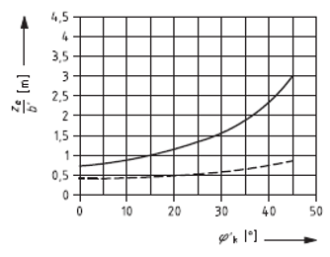
Berekening draagvermogen
Gedraineerd
Maaiveld | 0.50 | m NAP
GWS
Schatting ϕ'gem;rep |  | 32 | °

Ze/b' = |  | 1.60 | -
Invloedsdiepte Ze = |  | 5.69 | m

ϕ'gem;rep = | 27.57 | °
ϕ'gem;d = | 24.42 | °
c'gem;d = | 0.21 | kN/m2
γ'gem;d = | 10.49 | kN/m3

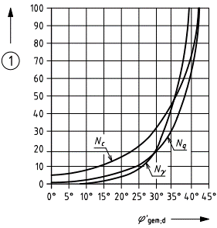
σ'v;z;d = | 0 | kN/m2
bq = | 1.00 | -
bc = | 1.00 | -
by' = | 1.00 | -

Nq = | 10.03 | -
Nc = | 19.89 | -
Ny = | 8.20 | -

sq = | 1.35 | -
sc = | 1.38 | -
sy = | 0.75 | -

iq = | 0.95 | -
ic = | 0.95 | -
iy = | 0.93 | -

σ'max = | 112.35 | kN/m2
A' = | 15.13 | m2

Rd = | 1699.6 | kN
Vd = | 1817.5 | kN
u.c. = | 1.07 | -
 | Voldoet niet

Geponst ongedraineerd
Maaiveld | 0.50 | m NAP
GWS
Bovenkant toetslaag |  | -1.50 | m NAP
Dekking op toetslaag |  | 2.00 | m

Invloedsdiepte Ze reikt voorbij de eerste cohesieve laag |  |  |  |  | --> | Controle benodigd

b' 8° | 4.12 | m | b' na spreiding onder 8° vanaf maaiveld
l' 8° | 4.81 | m | l' na spreiding onder 8° vanaf maaiveld
A' 8° | 19.83 | m2 | A' na spreiding onder 8° vanaf maaiveld
cu;d | 29.63 | kPa
sc | 1.17 | -
ic | 0.95 | -

σ'v;z;d | 34.55 | kN/m2

σ'max = | 203.30 | kN/m2
A' = | 19.83 | m2

Rd = | 4032.1 | kN
Vd = | 1817.5 | kN
u.c. = | 0.45 | -
 | Voldoet

Geponst gedraineerd
Maaiveld | 0.50 | m NAP
GWS
Bovenkant toetslaag |  | -1.50 | m NAP
Dekking op toetslaag |  | 2.00 | m

Schatting ϕ'gem;rep |  | 23 | °

Ze/b' = |  | 1.23 | -
Invloedsdiepte Ze = |  | 5.05 | m

b' 8° | 4.12 | m
l' 8° | 4.81 | m
A' 8° | 19.83 | m2

ϕ'gem;rep = | 18.47 | °
ϕ'gem;d = | 16.20 | °
c'gem;d = | 0.61 | kN/m2
γ'gem;d = | 1.73 | kN/m3

σ'v;z;d = | 34.55 | kN/m2
bq = | 1.00 | -
bc = | 1.00 | -
by' = | 1.00 | -

Nq = | 4.42 | -
Nc = | 11.77 | -
Ny = | 1.99 | -

sq = | 1.24 | -
sc = | 1.31 | -
sy = | 0.74 | -

iq = | 0.87 | -
ic = | 0.83 | -
iy = | 0.82 | -

σ'max = | 176.60 | kN/m2
A' = | 19.83 | m2

Rd = | 3502.6203479 | kN
Vd = | 2444.6377958 | kN
u.c. = | 0.70 | -
 | Voldoet

